상품제안서
타이벡 백팩 베이지 | 상품코드: S40748

 |  |  |  |  |  |  | 02-713-8555 | www.synergygift.co.kr
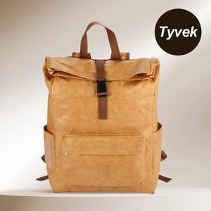

【상세/제작정보】 | <span style="font-size: 11pt;">★1사이즈, 1개 구성입니다.</span><br><span style="font-size: 11pt;">★발주전 색상재고 먼저 확인 부탁드립니다!</span><br><span style="font-size: 11pt;">★인쇄 시안 내 빼다, 누끼가 있을 시 인쇄비가 추가될수 있으니 반드시 확인해주시기 바랍니다.</span><br><span style="font-size: 11pt;">★제품의색상,인쇄색상은 화면과 다소 차이가 있을 수 있습니다.</span><br>

【인쇄/포장옵션】 | 풀칼라 / OPP(비닐)

【공급단가】 | 수량 | 10~ | 50~ | 100~ | 300~ | 500~
*VAT별도 | 단가 | 39,000원 | 36,900원 | 35,100원 | 34,200원 | 33,600원

【상품 URL】 | https://www.synergygift.co.kr:443/src/goods_detail.php?gdno=40748

